Аркуш1
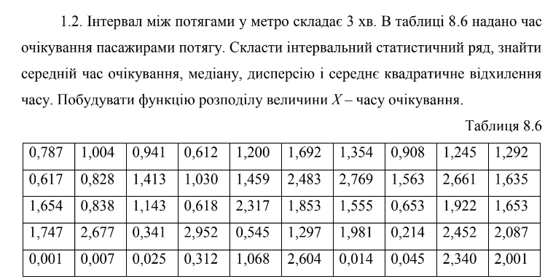

0.787 | 1.004 | 0.941 | 0.612 | 1.2 | 1.692 | 1.354 | 0.908 | 1.245 | 1.292
0.617 | 0.828 | 1.413 | 1.03 | 1.459 | 2.483 | 2.769 | 1.563 | 2.661 | 1.635
1.654 | 0.838 | 1.143 | 0.618 | 2.317 | 1.853 | 1.555 | 0.653 | 1.922 | 1.653
1.747 | 2.677 | 0.341 | 2.952 | 0.545 | 1.297 | 1.981 | 0.214 | 2.452 | 2.087
0.001 | 0.007 | 0.025 | 0.312 | 1.068 | 2.604 | 0.014 | 0.045 | 2.34 | 2.001

максимальне | 2.952
мінімальне | 0.001
середній час | 1.32818
частоти:/значення:
медіана | 1.2945
дисперсія | 0.67782145673
сер квадрат відхил | 0.82329912956 | 0.82329912956

значення: | частоти: | нагромадженя частоти
0.01 | 2 | 2
0.1 | 3 | 5
0.2 | 0 | 5
0.4 | 3 | 8
0.6 | 1 | 9
1 | 9 | 18
1.5 | 11 | 29
2 | 10 | 39
2.2 | 2 | 41
2.5 | 4 | 45
3 | 5 | 50
 | 0
середнє | 1.5404
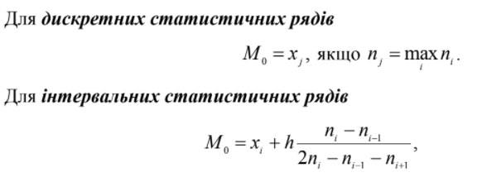
мода | 17
медіана | 15
дисперсія | 0.71317184
сер квадрат відхил | 0.84449502071

f(x) | 0 | x<0,01 |  | 0.009
 | 0.04 | 0,01<=x<0,1 |  | 0.01
 | 0.1 | 0,1<=x<0,2 |  | 0.1
 | 0.1 | 0,2<=x<0,4 |  | 0.2
 | 0.16 | 0,4<=x<0,6 |  | 0.4
 | 0.18 | 0,6<=x<1 |  | 0.6
 | 0.36 | 1<=x<1,5 |  | 1
 | 0.58 | 1,5<=x<2 |  | 1.5
 | 0.78 | 2<=x<2,2 |  | 2
 | 0.82 | 2,2<=x<2,5 |  | 2.2
 | 0.9 | 2,5<=x<3 |  | 2.5
 | 1 | x>3 |  | 3

 |  |  |  | медіаний і модальний інтервал
інтервали | [0; 1) | [1; 2) | [2 ; 3) | [3 ; 4) | [4 ; 5)
ni | 11 | 45 | 5 | 4 | 35 |  |  | 100
zi | 1.2 | 2.2 | 3.2 | 4.2 | 5.2
відносні частоти | 0.11 | 0.45 | 0.05 | 0.04 | 0.35 |  |  | 1
накопичені частоти | 11 | 56 | 61 | 65 | 100
h | 1
середнє | 3.27
мода | 4.23125
медіана | 0.45
дисперсія | 2.3251
сер квадрат відхил | 1.5248278591

 | 0 | 0
 | 1 | 0.11
 | 2 | 0.56
 | 3 | 0.61
 | 4 | 0.65
 | 5 | 1

